Sheet1
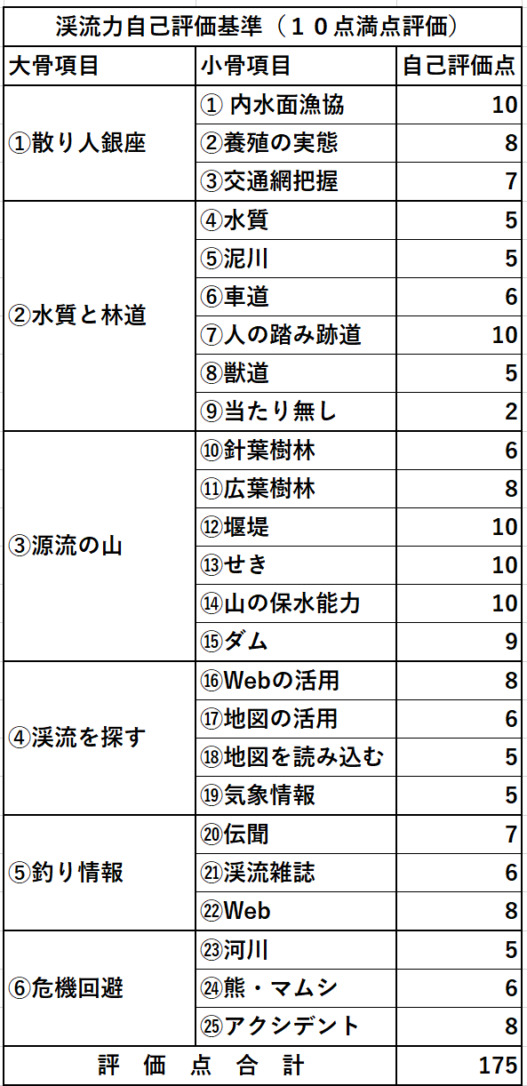
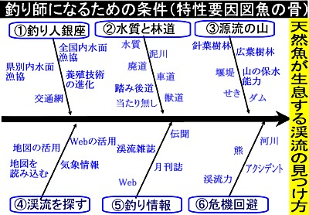
渓流力自己評価基準（１０点満点評価）
大骨項目 | 小骨項目 | 自己評価点
①散り人銀座 | ① 内水面漁協
 | ②養殖の実態
 | ③交通網把握
②水質と林道 | ④水質
 | ⑤泥川
 | ⑥車道
 | ⑦人の踏み跡道
 | ⑧獣道
 | ⑨当たり無し
③源流の山 | ⑩針葉樹林
1．特性要因図「魚の骨」
2．渓流力評価
3．渓流力・パレート図
 | ⑪広葉樹林
 | ⑫堰堤
 | ⑬せき
 | ⑭山の保水能力
 | ⑮ダム
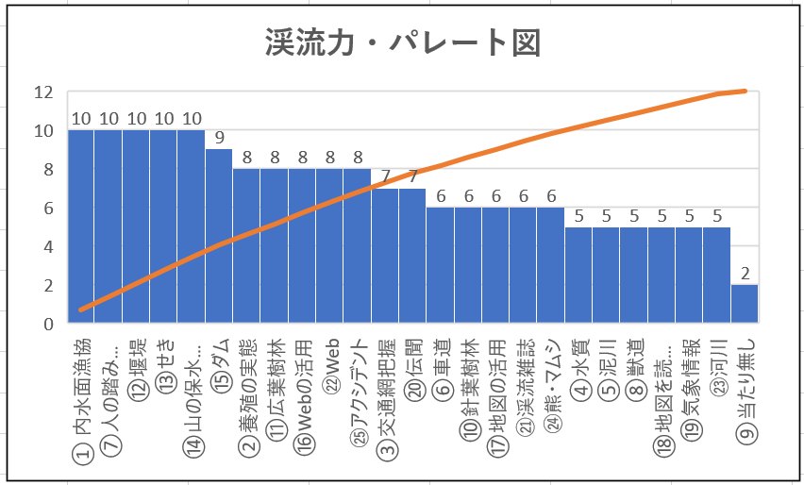
④渓流を探す | ⑯Webの活用
 | ⑰地図の活用
 | ⑱地図を読み込む
 | ⑲気象情報
⑤釣り情報 | ⑳伝聞
 | ㉑渓流雑誌
 | ㉒Web
⑥危機回避 | ㉓河川
 | ㉔熊・マムシ
 | ㉕アクシデント
評 価 点 合 計 |  | 0

